Sheet1
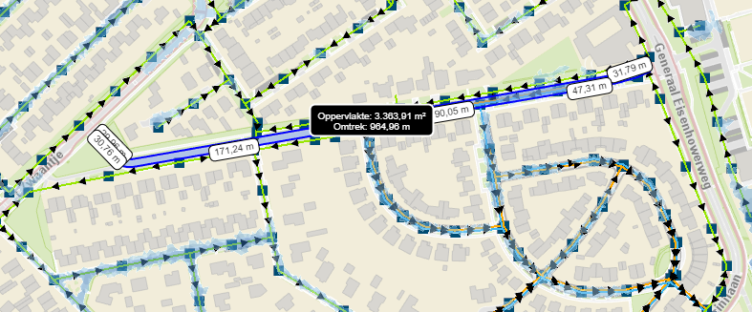
 | Straatnaam
 | programmajaar | 2024 |  |  |  |  | kaartje
 | prijspeil | 2022
 | uitgangspunten | alleen rijbaan
 |  | meeliften

 | verhard oppervlak bestaand | 3500 | m²

 |  |  |  | eenheidsprijs
1 | wateropgave werkelijk | 20 | mm
 | mogelijkheid bovengrondse waterberging | 0 | mm
 | ondergrondse waterberging | 20 | mm

2 | priortaire looproute | kaart nog niet beschikbaar

3 | koelte eiland | nvt

1 | KLIMAAT WATERBERGING | OPGAVE
 |  | oppervlakte | opgave | bovengronds | ondergronds | totaal opgave
 | Beukendreef | 3500 | 20 | 0 | 70 | 70
 | straat 2 | 0 | 20 | 0 | 0 | 0
 | straat 3 | 0 | 20 | 0 | 0 | 0
 | straat 4 | 0 | 20 | 0 | 0 | 0
 | straat 5 | 0 | 20 | 0 | 0 | 0
 | totaal |  |  |  |  | 70

 | mogelijke invulling opgave | waterbergende boombunkers, wadi op kop aan westzijde

2 | KOELE ROUTE
 | schaduwkaart | nog niet beschikbaar
 | boomwaardezonering | ecowaarde
 | functies
 | inschatting 30% op looproute | voldoet
 | opgave | geen
 | kosten

3 | KOELTE EILAND
 | relevant | nee

 | SAMENVATTING
 | klimaatwaterberging | aanbrengen 70m³ waterberging
 | koele routes | @
 | koelte eilanden | @

